问题备忘
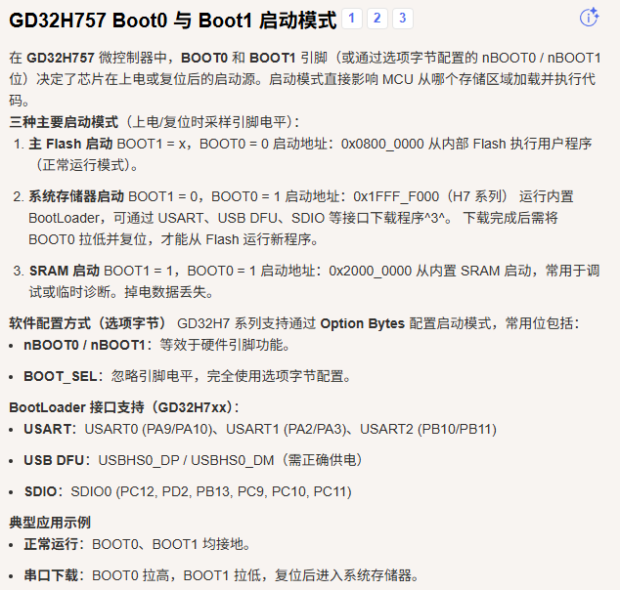
序号 | 描述 | 备注
1 | ETH0_PPS_OUT是否使用
2 | SPI NSS功能是否使用
3 | USB ID引脚是否使用
4 | 电流型PHY中间抽头接电源，电压型PHY中间抽头接电容到地

